Sheet1
引き継ぎ

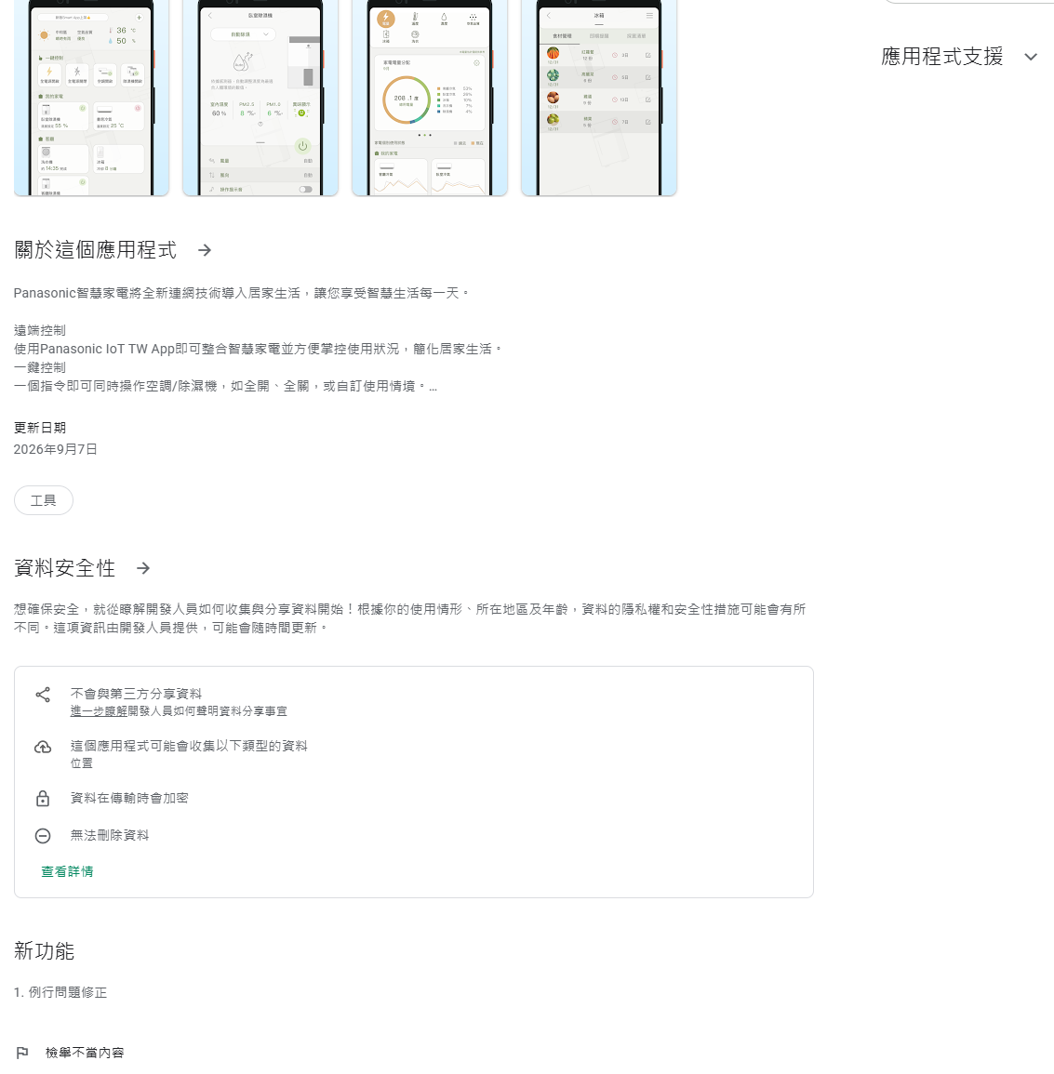
 | ベトナム
 |  | Teams
 |  |  | [KABD/DPDC/PAPVN/PRDCV] GIoT Fridge
 |  |  |  | 一般 | [KABD/DPDC/PAPVN/PRDCV] GIoT Fridge |  |  |  | FIOT、三並、萩原
 |  |  |  |  | マンスリーレポート
 |  |  |  |  |  | Dinh Manh Nguyen: RF Service Usage Monthly Report | [KABD/DPDC/PAPVN/PRDCV] GIoT Fridge > RF Operation | Microsoft Teams
 |  |  |  |  |  | OpenLink: \\10.76.205.156\02各課共通\24制御開発\E-IoT\11_運用保守\04_GIoT

 |  | FIoT
 |  |  | 更新検討DR、更新決定DR参加

 |  | 資料
 |  |  | OpenLink: \\10.76.205.156\02各課共通\24制御開発\E-IoT\01_開発\04_GIoT
 |  |  | OpenLink: \\10.76.205.156\02各課共通\24制御開発\E-IoT\11_運用保守\04_GIoT

業務整理

 | 運用業務整理
 |  | 運用担当として実権を掌握する
 |  | 運用構造化、可視化、再現性高い運用モデル、ナレッジ化率50%以上

 |  | サーバ緊急連絡網更新(260601)
 |  |  | Hoashi Masakazu (帆足 正和): Yoshioka Yu (吉岡 優) 南谷さんから情報頂きました。こちらでお願いします。 | 01_みんなのタスク

 |  | WNI契約対応
 |  |  | 覚書完成
 |  |  |  | 日付の変更は合意
 |  |  |  | 契約の全体は、契約書・サービス仕様書・覚書で構成される
 |  |  |  | サービス仕様書に記載の設定表とは？
 |  |  |  |  | 260427_2143メールにて吉岡さんよりWNI問い合わせ送信
 |  |  |  | サービス仕様書に、防災テキスト基本コンテンツ提供、と記載あり、この内容がAPI仕様書、でOKか？
 |  |  |  | サービス仕様書はどのサービス仕様書が有効？今回のならその記載は？
 |  |  |  | API仕様書確認
 |  |  |  | 23年9月28日覚書確認、承認者部長？とWNI取締役？
 |  |  |  | 覚書吉岡さんからWNIへ押印版送付済み、一通返送待ち(260604)

 |  | サーバメンテナンス
 |  |  | プレートサーバ
 |  |  |  | RDSサポート切れ対応8.0.42→8.4(260731→290731)
 |  |  |  |  | [KITCHEN_PF-3274] MySQL8.0サポート終了対応（KPサーバ・各種サーバ：DIT様管理） | 課題の表示 | Backlog
 |  |  |  |  | 変更DR開催

 |  |  |  |  |  | OpenLink: \\10.76.205.156\02各課共通\24制御開発\E-IoT\41_リリース認定書

 |  |  |  | デマンドレスポンス影響確認
 |  |  |  |  | 萩原さん確認
 |  |  |  |  |  | 中電影響
 |  |  |  |  |  | DRサーバ側影響

 |  | 費用処理
 |  |  | プレートサーバ（★6/16）済
 |  |  | プレートサーバ（★8/19）

 |  | 大内山さんメール黒田さん指摘対応
 |  |  | プレートサーバ・デバイスサーバ脆弱性（井野さんソースは内から提供したもの？）

 |  | V2V3flash変更対応
 |  |  | 承認会議までの開発ステップ進め方決め
 |  |  | 設変手続き、必要資料確認、承認者確認
 |  |  | まとめ資料を作成して三並さん古川さんレビュー(滝澤さんは三並さん経由)
 |  |  | 変更内容まとめ
 |  |  |  | IoTモジュールの変更のみで、冷蔵庫ソフト/ハードに変更なし
 |  |  |  | V3モジュール
 |  |  |  |  | ハード
 |  |  |  |  |  | Flashメモリ変更
 |  |  |  |  |  | 抵抗値変更
 |  |  |  |  | ソフト
 |  |  |  |  |  | SDK更新

 |  |  |  | V2モジュール
 |  |  |  |  | 量産終了のためCS品対応のみ

 |  |  | 工程対応のファイルは？まとめる

 |  |  | テスト結果まとめ
 |  |  |  | V2OTAテストまだ
 |  |  |  | 金華録新マップまだ

 |  |  | JC-STAR |  |  |  | IPA返事待ち中
 |  |  |  | FW変更対応確認済み、必要な申請完了
 |  |  |  | OTA実機テスト完了
 |  |  |  | 最終FW日程確認★、その後脆弱性試験withソフト品質強化部

 |  |  | 全体取りまとめ 帆足
 |  |  | 工場・調達対応 宇佐美さん
 |  |  | ハード対応 河西さん

 |  |  | ハードTDR対応
 |  |  |  | 何が必要か川西さん確認する
 |  |  | テスト
 |  |  |  | V3

 |  |  |  | V2

 |  |  | 何の件で何のテストしたかをまとめる

 |  |  | JC-STAR
 |  |  |  | 所属変更とFwVerに"～"付けて様式2-6,2-10,修正申請書をIPA餅田さんへ提出(260603)
 |  |  |  |  | 返事待ち★
 |  |  |  | 追加機種一部中国工場生産の件も返事待ち★

 |  |  | 変更DR開催

 |  |  | テスト結果確認会開催
 |  |  |  | 資料まとめ
 |  |  |  | 三並さん古川さん遠藤さん事前報告

 |  | その他
 |  |  | 可視化・構造化
 |  |  |  | カレンダー作成
 |  |  |  | カテゴリ分け
 |  |  |  | テンプレート化

 | 台湾輸出開発
 |  | 取説修正 済

 |  | テストDR準備 済
 |  |  | 仕様DR指摘事項対応 済

 |  |  | テスト 済

 |  | 本番アプリリリース9/7AQ2～9/30の間で商企松本さん合意260716 済
 |  | 出荷日確認松尾さん9/17 260717済
 |  | 本番サーバ反映7/30頃、アプリ公開日程9/17頃、ストア申請9/7頃 PTW何さん張さん合意 260721済
 |  | 品証大内山さん浅野さんSIR実施の合意
 |  | 滝澤さん三並さんSIRの事前合意
 |  | サービス認定書準備 260721済

 | QMS改善
 |  | 第2版完了
 |  | 第3版

 | チャレンジ案件
 |  | AIクーリング

 | DX業務確認
 |  | 設計ツールの標準化
 |  | 制御MBD量産活用
 |  | 開発管理ダッシュボード増設、原価DX構築
 |  | AIサポートのしくみ構築、AI個人活用拡大
 |  | あと2ヶ月で何するか

 | CU対応

 | 感性価値
 |  | JC-STAR

 |  | カメラ・KPレシピ

 | スキルMAP

 | L3対応
 |  | 25年2月L3取得
 |  | 28年2月までに更新必要

やらない

 | 運用業務整理
 |  | PDP
 |  |  | PDP認証 コールバックURI変更
 |  |  |  | https://teams.microsoft.com/l/message/19:948632d530714949a4697b4b0a90cc09@thread.tacv2/1777340437872?tenantId=4863f5d6-4760-4589-be9c-42f82e075739&groupId=588f1285-af65-4582-b91a-4eabf67560a9&parentMessageId=1777340437872&teamName=WiFi%E5%AE%B6%E9%9B%BB%E5%85%B1%E6%9C%89%E4%BC%9A&channelName=%E6%83%85%E5%A0%B1%E5%85%B1%E6%9C%89&createdTime=1777340437872

 |  |  | PDP東日本を東アジアに統合
 |  |  |  | Yoshioka Yu (吉岡 優): PDPリージョン統合（B1） | 10_連絡事項

